上料
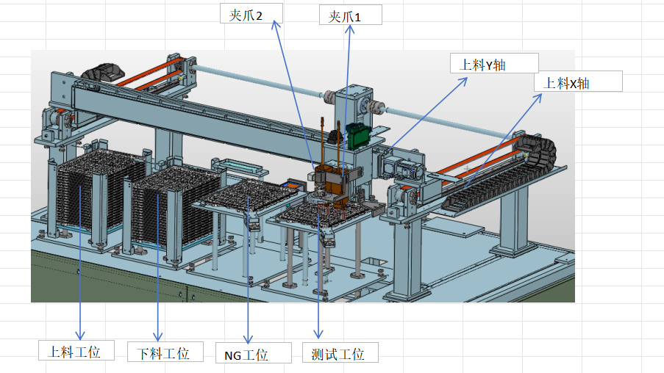
Tray盘控制按键

上料工位： | POS[3] |  |  | 下料工位： | POS[4] |  |  | NG工位： |  | 测试工位： | 当前坐标：POS[2]

回原点 |  | 初始位 |  | 回原点 |  | 初始位 |  | 夹紧 |  | 回原点 |  | 初始位
IO[33] |  | 400 |  | IO[34] |  | 402 |  | 206 |  | IO[32] |  | 404
↑ |  | ↓ |  | ↑ |  | ↓ |  | 松开 |  | 夹紧 |  | 松开
306 | 停止 | 307 |  | 308 | 停止 | 309 |  | 207 |  | IO[204] |  | IO[205]
夹爪控制按键
 | 401 |  |  |  | 403 |  |  |  |  | ↑ |  | ↓
 |  |  |  |  |  |  |  |  |  | IO[304] | 停止 | IO[304]
 |  |  |  |  |  |  |  |  |  |  | 405
上料夹爪1 | POS[17] |  |  | 上料夹爪2 | POS[18] |  |  | 拖盘夹爪
回原点 | 50 |  |  | 回原点 | 51
夹紧 |  | 上升 |  | 夹紧 |  | 上升 |  | 夹紧 |  | 上升
[420] |  | 264 |  | 422 |  | 266 |  | 268 |  | 270
松开 |  | 下降 |  | 松开 |  | 下降 |  | 松开 |  | 下降
421 |  | 265 |  | 423 |  | 267 |  | 269 |  | 271
90°位置 |  | “-90°位置 |  | 90°位置 |  | “-90°位置
460 |  | 461 |  | 462 |  | 463
↑ |  | ↓ |  | ↑ |  | ↓
440 |  | 441 |  | 442 |  | 443

夹爪电机移动

上料X轴 | 当前坐标：POS[0] |  |  |  | 上料Y轴 | 当前坐标：POS[1]
 | 回原点 | 30 |  |  |  | 回原点 | 31
[350] | 托盘夹取位置 |  |  |  | [380] | 上料托盘位置
Y+
Y-
X-
X+
[351] | 翻转放置位置 |  |  |  | [381] | 下料托盘位置 |  |  |  |  |  | PlcInIO[302]
[352] | 激光测盘位置 |  |  |  | [382] | 测试托盘位置
[353] | 下视觉位置 |  |  |  | [383] | 翻转放置位置
 |  |  |  |  | [384] | 激光测盘位置 |  |  | PlcInIO[300] |  |  | PlcInIO[301]
349 | 停止 |  |  |  | [385] | 下视觉夹爪1位置
 |  |  |  |  | [386] | 下视觉夹爪2位置
 |  |  |  |  | [387]

PlcInID[20] | 托盘列数移动选择 | 视觉穴位移动 | [357] |  | 379 | 停止
PlcInID[21] | 托盘行数移动选择 | 夹爪1移动 | [358] |  |  |  |  |  |  |  |  | PlcInIO[303]
 |  | 夹爪2移动 | [359]

翻转平移
翻转夹爪1
平移夹爪1
平移夹爪2
 | POS[19]
回原点
52
夹紧 | 松开 | 夹紧 | 夹紧
424 | 425 | 212 | 214
0°位置 | 180°位置 | 松开 | 松开
464 | 465 | 213 | 215
↑ | ↓ | 上升 | 下降
444 | 445 | 208 | 209
翻转夹爪2
平移夹爪3
平移夹爪4
 | POS[20]
回原点
53
夹紧 | 松开 | 夹紧 | 夹紧
426 | 427 | 216 | 218
0°位置 | 180°位置 | 松开 | 松开
466 | 467 | 217 | 219
↑ | ↓ | 上升 | 下降
446 | 447 | 210 | 211
翻转平移 去交接1位 | 翻转平移 去交接2位
220 | 221
翻转平移电机
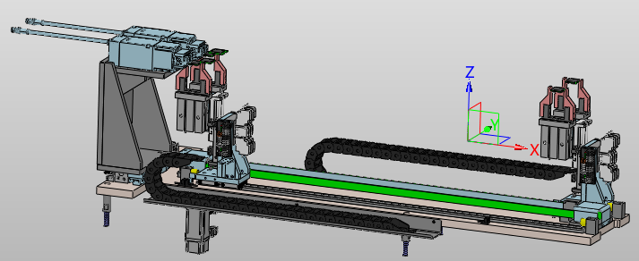
 |  |  |  |  |  | POS[5]
 |  |  |  | 回原点
 |  |  |  | 35
 |  |  |  | 上料位置 |  | 下料位置
 |  |  |  | 406 |  | 408
 |  |  |  | ← |  | →
 |  |  |  |  | 停 止
 |  |  |  |  | 409

测试
测试夹爪1
测试夹爪2
测试夹爪3
测试夹爪4
 |  | POS[21] |  |  |  |  | POS[22] |  | POS[23] |  | POS[24]

 | 回原点 |  |  |  | 回原点 |  |  | 回原点 |  | 回原点
 | PlcInIO[54] |  |  |  | PlcInIO[55] |  |  | PlcInIO[56] |  | PlcInIO[57]
 | 夹紧 |  | 上升 |  | 夹紧 |  | 上升 | 夹紧 | 上升 | 夹紧 | 上升
 | 428 |  | 276 |  | 430 |  | 278 | 432 | 280 | 434 | 282
 | 松开 |  | 下降 |  | 松开 |  | 下降 | 松开 | 下降 | 松开 | 下降
 | 429 |  | 277 |  | 431 |  | 279 | 433 | 281 | 435 | 283
 | 90°位置 |  | “-90°位置 |  | 90°位置 |  | “-90°位置 | 90°位置 | “-90°位置 | 90°位置 | “-90°位置
 | 468 |  | 469 |  | 470 |  | 471 | 472 | 473 | 474 | 475
 | ↑ |  | ↓ |  | ↑ |  | ↓ | ↑ | ↓ | ↑ | ↓
 | 448 |  | 449 |  | 450 |  | 451 | 452 | 453 | 454 | 455
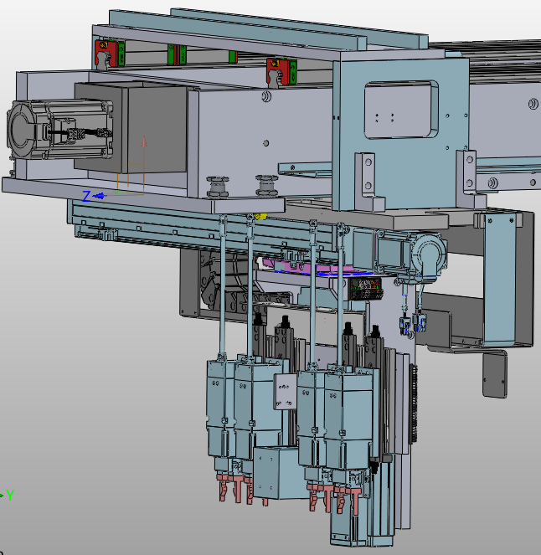

 | 搬运X定位： | POS[6]
36 | 回原点
PlcInIO[500] | 气缸1夹爪12取料位
PlcInIO[501] | 气缸2夹爪12取料位
PlcInIO[502] | 下视觉位置
PlcInIO[520] | 气缸1夹爪34放料位
PlcInIO[521] | 气缸2夹爪34放料位
PlcInID[30] | 单目SK相机位置选择 | 单目SK位置相机移动 | PlcInIO[510]
PlcInID[31] | 四目SK相机位置选择 | 四目SK位置相机移动 | PlcInIO[511]
PlcInID[32] | 单目sk激光点选择 | 单目sk激光点移动 | PlcInIO[512]
PlcInID[33] | 四目sk激光点选择 | 四目sk激光点移动 | PlcInIO[513]

PlcInIO[499] | 停止
 | 搬运Y定位： | POS[7]
37 | 回原点 |  |  | 317
Y+
Y-
X-
X+
Z-
Z+
PlcInIO[550] | 气缸1夹爪12取料位 |  |  |  |  | 314
PlcInIO[551] | 气缸2夹爪12取料位
PlcInIO[570] | 气缸1夹爪34放料位
PlcInIO[571] | 气缸2夹爪34放料位 |  |  |  |  |  | 313
PlcInIO[555] | 单目skt拍照位 |  |  | 312
PlcInIO[556] | 四目skt拍照位1
PlcInIO[557] | 四目skt拍照位2 |  |  |  |  |  | 316
PlcInID[40] | 下视觉位置选择 | 下视觉位置移动 | PlcInIO[552]
PlcInID[41] | 夹爪相对视觉移动 | 夹爪相对视觉移动 | PlcInIO[560] |  | 315
PlcInID[42] | 单目sk激光点选择 | 单目sk激光点移动 | PlcInIO[561]
PlcInID[43] | 单目sk激光点选择 | 四目sk激光点移动 | PlcInIO[562]

PlcInIO[549] | 停止

 | 搬运Z定位： | POS[8]
38 | 回原点
PlcInIO[600] | 气缸1夹爪12取料位
PlcInIO[601] | 气缸2夹爪12取料位
PlcInIO[602] | 下视觉夹爪移动
PlcInIO[603] | 上升位置
PlcInIO[604]
PlcInIO[605]
PlcInIO[606] | 单目skt拍照位
PlcInIO[607] | 四目skt拍照位
PlcInIO[608] | 单目skt取料位
PlcInIO[609] | 单目skt放料位
PlcInIO[610] | 四目skt取料位
PlcInIO[611] | 四目skt放料位
PlcInIO[612] | 气缸1夹爪34放料位
PlcInIO[613] | 气缸2夹爪34放料位

PlcInIO[599] | 停止

工装
工位2
工位3
工位4
工位1
 | 气缸
232 | 压盖压合 | 236 | 翻转90° | 238 | 压盖压合 | 242 | 翻转0° | 248 | 压盖压合 | 252 | 翻转0° | 254 | 压盖压合 | 258 | 翻转0°
233 | 压盖打开 | 237 | 翻转0° | 239 | 压盖打开 | 243 | 翻转90° | 249 | 压盖打开 | 253 | 翻转90° | 255 | 压盖打开 | 259 | 翻转90°

234 | 工装上升 | 290 | 一键压合 | 240 | 工装上升 | 292 | 一键压合 | 250 | 工装上升 | 294 | 一键压合 | 256 | 工装上升 | 296 | 一键压合
235 | 工装下降 | 291 | 一键开启 | 241 | 工装下降 | 293 | 一键开启 | 251 | 工装下降 | 295 | 一键开启 | 257 | 工装下降 | 297 | 一键开启

 | 平移1： | POS[9] |  |  | 平移2 | POS[10] |  |  | 平移3 | POS[11] |  |  | 平移4 | POS[12]
 | 回原点 | 39 |  |  | 回原点 | 40 |  |  | 回原点 | 41 |  |  | 回原点 | 42

700 | 上料位置 | 702 | 测试位置 | 710 | 上料位置 | 712 | 测试位置 | 720 | 上料位置 | 722 | 测试位置 | 730 | 上料位置 | 732 | 测试位置

701 | 翻转位置 |  |  | 711 | 翻转位置 |  |  | 721 | 翻转位置 |  |  | 731 | 翻转位置

318 | ↑ | 319 | ↓ | 320 | ↑ | 321 | ↓ | 322 | ↑ | 323 | ↓ | 324 | ↑ | 325 | ↓
 |  | 停止 |  |  |  | 停止 |  |  |  | 停止 |  |  |  | 停止
 |  | 699 |  |  |  | 709 |  |  |  | 719 |  |  |  | 729
 | 黑体 | POS[13] |  |  | 黑体 | POS[14] |  |  | 黑体 | POS[15] |  |  | 黑体 | POS[16]
 | 回原点 | 43 |  |  | 回原点 | 44 |  |  | 回原点 | 45 |  |  | 回原点 | 46

703 | 高温位置 | 704 | 低温位置 | 713 | 高温位置 | 714 | 低温位置 | 723 | 高温位置 | 724 | 低温位置 | 733 | 高温位置 | 734 | 低温位置

705 | 维修位置 |  |  | 715 | 维修位置 |  |  | 725 | 维修位置 |  |  | 735 | 维修位置

326 | ↑ | 327 | ↓ | 328 | ↑ | 329 | ↓ | 330 | ↑ | 331 | ↓ | 332 | ↑ | 333 | ↓
 |  | 停止 |  |  |  | 停止 |  |  |  | 停止 |  |  |  | 停止
 |  | 706 |  |  |  | 716 |  |  |  | 726 |  |  |  | 727

 |  |  |  |  |  |  |  | 测试一键上
 |  |  |  |  |  |  |  | 740

